個人情報の取扱いについて
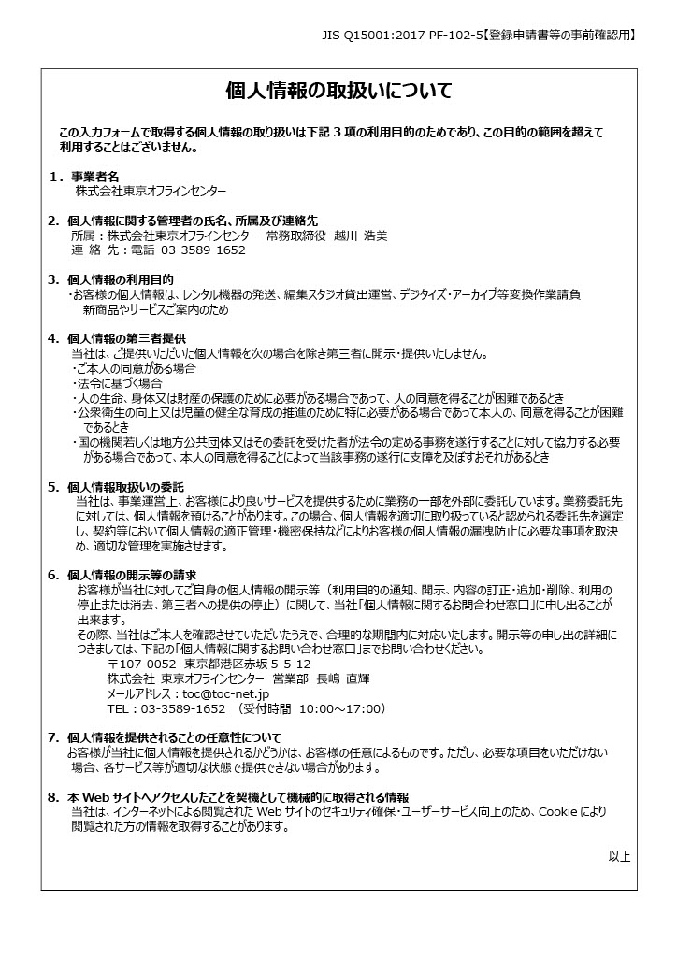
必ずご確認ください

